图表
武器进化
点券
武器进化（金）
进化方式 | 合计(J) | 点券
天空1->时空15 | 1,648 | 88,250
烛魔1->8 | 0 | 0 |  |  | `
烛魔1->12(必成) | 0 | 0
烛魔1->15(保底) | 561 | 43,000
烛魔1->15(必成) | 422 | 165,000
天空1->昆仑6 | 2,166 | 98,750
昆仑1->昆仑6 | 4,856 | 22,500
天空1->昆仑7 | 3,109 | 106,250
烛魔1->昆仑7 | 374 | 6,000
昆仑1->昆仑7 | 5,799 | 30,000
烛魔1->昆仑8 | 1,470 | 16,500
天空1->昆仑8 | 4,206 | 116,750 | -2,735
天空1->昆仑11 | 10,165 | 154,250
烛魔1->昆仑11必成 | 652 | 174,000 | 157,500

点券
首饰进化
金币
进化方式 | 合计(J) | 点券
古代神12 | 281 | 91,500
古代神>破天8 | 573 | 91,500
破天1-8 | 1,500 | 12,300
黑风1-4 | 1,559 | 6,600
古代神>破天8>黑风4 | 693 | 91,500
破天1-8>黑风4 | 1,620 | 12,300
古代神>破天12 | 2,168 | 183,000
破天1-12 | 3,096 | 103,800
古代神>破天8>黑风8 | 2,987 | 109,200
古代神>破天12>黑风8 | 2,408 | 183,000
黑风1-8 | 3,853 | 24,300
破天1-12>黑风8 | 3,336 | 103,800
破天1-8>黑风4>黑风8 | 3,914 | 30,000
手镯1-8 | 3,408 | 20,400
古代神12>手镯8 | 3,731 | 91,500

点券
金币
灵核进化
进化方式 | 合计(J) | 点券
破天魂1->12 | 1,588 | 72,900
建元魂1->8 | 5,146 | 29,100
破天魂12->建元魂8 | 1,625 | 84,900
建元魂1->12 | 10,326 | 104,100
破天魂12->建元魂12 | 6,805 | 159,900
建元魂1->15 | 15,605 | 185,100
破天魂12->建元魂15 | 12,084 | 240,900
天乾1->8 | 9,621 | 26,250
建元魂12->天乾8 | 6,805 | 159,900 | 6,805 | 2 | 159900
天乾1->11 | 16,001 | 80,000
建元魂12->天乾11 | 13,185 | 213,650
建元魂15->天乾11 | 12,084 | 240,900 | 12,084 | 2 | 240900
天乾1->15 | 27,059 | 262,500
建元魂12->天乾15 | 24,243 | 396,150
建元魂15->天乾15 | 23,142 | 423,400

元气石进化
进化方式 | 合计(J) | 点券
天空1->昆仑6 | 1,547 | 5,692
烛魔1->8 | 0 | 0
烛魔1->12(必成) | 996 | 22,500
烛魔1->15(必成) | 3,527 | 69,000
烛魔1->昆仑7 | 1,467 | 25,500
昆仑1->昆仑7 | 1,601 | 61,500
烛魔1->昆仑8 | 1,938 | 36,000
昆仑1->昆仑8 | 2,166 | 81,000
烛魔1->昆仑11必成 | 3,733 | 70,500
烛魔1->昆仑7->昆仑11 | 5,898 | 54,000

元气石进化
 | 烛魔元气石必成 |  |  |  |  |  | 材料→ |  |  |  |  |  |  |  |  |  |  |  | 神物→
 | 累计金币(J) | 累计点券 | 进化金币(J) | 进化点券 | 进化阶段 | 手续费(J) | 元初碎片 | 烛魔羽毛 | 月石 | 灵石 | 仙丹 | 灵丹 | 列7 | 列8 | 列9 | 列10 | 列11 | 列12 | 高级武魂神物 | 破天武魂神物 | 列15 | 列16
 | 0 | 0 | 0 | 0 | 1段->2段 | 10 | 4 | 5 | 16 | 48 | 6 | 18 |  |  |  |  |  |  | 4
 | 0 | 0 | 0 | 0 | 2段->3段 | 13 | 4 | 6 | 19 | 57 | 7 | 21 |  |  |  |  |  |  | 5
 | 0 | 0 | 0 | 0 | 3段->4段 | 15 | 4 | 8 | 22 | 66 | 9 | 27 |  |  |  |  |  |  | 6
 | 0 | 0 | 0 | 0 | 4段->5段 | 18 | 6 | 10 | 25 | 75 | 10 | 30 |  |  |  |  |  |  | 7
 | 0 | 0 | 0 | 0 | 5段->6段 | 21 | 6 | 13 | 29 | 87 | 12 | 36 |  |  |  |  |  |  | 8
 | 0 | 0 | 0 | 0 | 6段->7段 | 25 | 6 | 16 | 33 | 99 | 14 | 42 |  |  |  |  |  |  | 11
 | 0 | 0 | 0 | 0 | 7段->8段 | 28 | 8 | 20 | 37 | 111 | 16 | 48 |  |  |  |  |  |  | 13
 | 0 | 0 | 0 | 0 | 8段->9段 |  | 8 | 26 | 44 | 132 | 18 | 54 |  |  |  |  |  |  |  | 5
 | 0 | 0 | 0 | 0 | 9段->10段 |  | 9 | 34 | 53 | 159 | 22 | 66 |  |  |  |  |  |  |  | 6
○ | 445 | 10,500 | 445 | 10,500 | 10段->11段 |  | 11 | 42 | 63 | 189 | 27 | 81 |  |  |  |  |  |  |  | 7
○ | 996 | 22,500 | 552 | 12,000 | 11段->12段 |  | 12 | 53 | 77 | 231 | 32 | 96 |  |  |  |  |  |  |  | 8
○ | 1,667 | 36,000 | 671 | 13,500 | 12段->13段 |  | 13 | 66 | 89 | 267 | 38 | 114 |  |  |  |  |  |  |  | 9
○ | 2,495 | 51,000 | 828 | 15,000 | 13段->14段 |  | 15 | 83 | 108 | 324 | 44 | 132 |  |  |  |  |  |  |  | 10
○ | 3,527 | 69,000 | 1,032 | 18,000 | 14段->15段 |  | 17 | 108 | 121 | 363 | 52 | 156 |  |  |  |  |  |  |  | 12
 | 3,527 | 69,000 | 3,527 | 69,000 |  | 单价 | 0.00 | 6.50 | 1.45 | 0.06 | 1.80 | 0.25 | 0.00 | 0.00 | 0.00 | 0.00 | 0.00 | 0.00 | 500 | 1500 | 0 | 0
 | 合计 |  |  |  |  | 数量 | 123 | 490 | 736 | 2,208 | 307 | 921 | 0 | 0 | 0 | 0 | 0 | 0 | 54 | 57 | 0 | 0
 |  |  |  |  |  | 金币/点券 | 0 | 3,185 | 1,067 | 132 | 553 | 230 | 0 | 0 | 0 | 0 | 0 | 0 | 27,000 | 85,500 | 0 | 0

 | 烛魔→昆仑元气石必成 |  |  |  |  |  | 材料→ |  |  |  |  |  |  |  |  |  |  |  | 神物→
 | 累计金币(J) | 累计点券 | 进化金币(J) | 进化点券 | 进化阶段 | 手续费(J) | 天元结晶 | 月石 | 昆仑珠 | 进化石 | 高级进化石 | 太阳珠 | 列7 | 列8 | 列9 | 列10 | 列11 | 列12 | 建元武魂神物 | 列1 | 列15 | 列16
○ |  |  | 755 | 7,500 | 烛魔8段->昆仑3段 | 70 | 12 | 3 | 6 |  | 1 |  |  |  |  |  |  |  | 5
○ |  |  | 2,008 | 0 | 烛魔8段->昆仑3段 | 140 | 14 | 7 | 7 |  | 7
○ |  |  | 471 | 3,000 | 烛魔12段->昆仑7段 | 35 | 6 | 2 | 3 |  | 1 |  |  |  |  |  |  |  | 2
○ |  |  | 586 | 0 | 烛魔12段->昆仑7段 | 70 | 8 | 4 | 4 |  | 1
○ |  |  | 206 | 1,500 | 烛魔15段->昆仑11段 | 35 | 2 | 3 | 1 | 8 |  |  |  |  |  |  |  |  | 1
○ |  |  | 295 | 0 | 烛魔15段->昆仑11段 | 35 | 4 | 5 | 2 | 8
○ |  |  | 356 | 4,500 | 时空15段->昆仑6段 | 20 | 3 | 3 | 4 | 6 |  | 2 |  |  |  |  |  |  | 3
○ |  |  | 560 | 0 | 时空15段->昆仑6段 | 40 | 5 | 3 | 7 | 5 |  | 4
○ |  |  | 0 | 0
○ |  |  | 0 | 0
○ |  |  | 0 | 0
○ |  |  | 0 | 0
○ |  |  | 0 | 0
○ |  |  | 0 | 0
 | 0 | 0 | 5,236 | 16,500 |  | 单价 | 17.30 | 1.45 | 51.00 | 11.27 | 184.84 | 6.38 | 0.00 | 0.00 | 0.00 | 0.00 | 0.00 | 0.00 | 1500 | 0 | 0 | 0
 | 合计 |  |  |  |  | 数量 | 54 | 30 | 34 | 27 | 10 | 6 | 0 | 0 | 0 | 0 | 0 | 0 | 11 | 0 | 0 | 0
 |  |  |  |  |  | 金币/点券 | 934 | 44 | 1,734 | 304 | 1,848 | 38 | 0 | 0 | 0 | 0 | 0 | 0 | 16,500 | 0 | 0 | 0

 | 昆仑元气石必成 |  |  |  |  |  | 材料→ |  |  |  |  |  |  |  |  |  |  |  | 神物→
 | 累计金币(J) | 累计点券 | 进化金币(J) | 进化点券 | 进化阶段 | 手续费(J) | 天元结晶 | 黑风魂 | 昆仑珠 | 太阳珠 | 月石 | 进化石 | 高级进化石 | 列8 | 列9 | 列10 | 列11 | 列12 | 破天武魂神物 | 高级武魂神物 | 列15 | 列16
○ | 123 | 6,000 | 123 | 6,000 | 1段->2段 | 40 | 4 |  |  | 1 | 4 | 1 |  |  |  |  |  |  | 4
○ | 268 | 13,500 | 145 | 7,500 | 2段->3段 | 40 | 4 |  |  | 1 | 4 | 3 |  |  |  |  |  |  | 5
○ | 492 | 22,500 | 224 | 9,000 | 3段->4段 | 40 | 7 |  |  | 1 | 7 | 5 |  |  |  |  |  |  | 6
○ | 790 | 33,000 | 298 | 10,500 | 4段->5段 | 40 | 7 |  |  | 2 | 7 | 11 |  |  |  |  |  |  | 7
○ | 1,171 | 45,000 | 381 | 12,000 | 5段->6段 | 40 | 7 |  |  | 2 | 10 | 18 |  |  |  |  |  |  | 8
○ | 1,601 | 61,500 | 430 | 16,500 | 6段->7段 | 50 | 8 |  |  | 4 | 10 | 19 |  |  |  |  |  |  | 11
○ | 2,166 | 81,000 | 565 | 19,500 | 7段->8段 | 50 | 11 |  |  | 4 | 13 | 26 |  |  |  |  |  |  | 13
○ | 2,912 | 83,500 | 745 | 2,500 | 8段->9段 | 30 | 6 | 1 | 1 |  | 14 | 14 |  |  |  |  |  |  |  | 5
○ | 4,198 | 86,500 | 1,286 | 3,000 | 9段->10段 | 35 | 6 | 2 | 2 |  | 18 | 22 |  |  |  |  |  |  |  | 6
○ | 6,033 | 90,000 | 1,835 | 3,500 | 10段->11段 | 40 | 9 | 3 | 2 |  | 19 | 31 |  |  |  |  |  |  |  | 7
○ | 8,310 | 94,000 | 2,277 | 4,000 | 11段->12段 | 45 | 10 | 4 | 2 |  | 25 | 33 |  |  |  |  |  |  |  | 8
○ | 10,593 | 98,500 | 2,284 | 4,500 | 12段->13段 | 30 | 11 | 4 | 2 |  | 27 |  | 2 |  |  |  |  |  |  | 9
○ | 12,962 | 103,500 | 2,368 | 5,000 | 13段->14段 | 35 | 15 | 4 | 2 |  | 35 |  | 2 |  |  |  |  |  |  | 10
○ | 15,442 | 109,500 | 2,480 | 6,000 | 14段->15段 | 40 | 21 | 4 | 2 |  | 38 |  | 2 |  |  |  |  |  |  | 12
 | 15,442 | 109,500 | 15,442 | 109,500 |  | 单价 | 17.30 | 390.00 | 51.00 | 6.38 | 1.45 | 11.27 | 184.84 | 0.00 | 0.00 | 0.00 | 0.00 | 0.00 | 1500 | 500 | 0 | 0
 | 合计 |  |  |  |  | 数量 | 126 | 22 | 13 | 15 | 231 | 183 | 6 | 0 | 0 | 0 | 0 | 0 | 54 | 57 | 0 | 0
 |  |  |  |  |  | 金币/点券 | 2,180 | 8,580 | 663 | 96 | 335 | 2,063 | 1,109 | 0 | 0 | 0 | 0 | 0 | 81,000 | 28,500 | 0 | 0

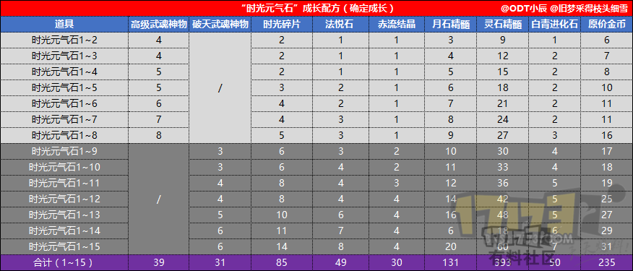

 | 时光元气石 |  |  |  |  |  | 材料→ |  |  |  |  |  |  |  |  |  |  |  | 神物→
 | 累计金币(J) | 累计点券 | 进化金币(J) | 进化点券 | 进化阶段 | 手续费(J) | 列1 | 列2 | 列3 | 列4 | 列5 | 列6 | 列7 | 列8 | 列9 | 列10 | 列11 | 列12 | 列13 | 列14 | 列15 | 列16
○ | 0 | 0 | 0 | 0 | 1段->2段
○ | 0 | 0 | 0 | 0 | 2段->3段
○ | 0 | 0 | 0 | 0 | 3段->4段
○ | 0 | 0 | 0 | 0 | 4段->5段
○ | 0 | 0 | 0 | 0 | 5段->6段
○ | 0 | 0 | 0 | 0 | 6段->7段
○ | 0 | 0 | 0 | 0 | 7段->8段
○ | 0 | 0 | 0 | 0 | 8段->9段
○ | 0 | 0 | 0 | 0 | 9段->10段
○ | 0 | 0 | 0 | 0 | 10段->11段
○ | 0 | 0 | 0 | 0 | 11段->12段
○ | 0 | 0 | 0 | 0 | 12段->13段
○ | 0 | 0 | 0 | 0 | 13段->14段
○ | 0 | 0 | 0 | 0 | 14段->15段
 | 0 | 0 | 0 | 0 |  | 单价 | 0.00 | 0.00 | 0.00 | 0.00 | 0.00 | 0.00 | 0.00 | 0.00 | 0.00 | 0.00 | 0.00 | 0.00 | 0 | 0 | 0 | 0
 | 合计 |  |  |  |  | 数量 | 0 | 0 | 0 | 0 | 0 | 0 | 0 | 0 | 0 | 0 | 0 | 0 | 0 | 0 | 0 | 0
 |  |  |  |  |  | 金币/点券 | 0 | 0 | 0 | 0 | 0 | 0 | 0 | 0 | 0 | 0 | 0 | 0 | 0 | 0 | 0 | 0

 | 时空元气石必成 |  |  |  |  |  | 材料→ |  |  |  |  |  |  |  |  |  |  |  | 神物→
 | 累计金币(J) | 累计点券 | 进化金币(J) | 进化点券 | 进化阶段 | 手续费(J) | 时空碎片 | 时光碎片 | 昆仑珠 | 太阳珠 | 天元结晶 | 赤流结晶 | 月石 | 灵石 | 灵丹 | 进化石 | 高级进化石 | 列12 | 武魂神物 | 高级武魂神物 | 建元武魂神物 | 列16
○ | 27 | 750 | 27 | 750 | 1段->2段 | 2 | 2 |  |  | 1 | 1 |  | 1 | 10 |  |  |  |  | 3
○ | 57 | 1,750 | 29 | 1,000 | 2段->3段 | 2 | 2 |  |  | 1 | 1 |  | 2 | 20 |  |  |  |  | 4
○ | 86 | 3,000 | 29 | 1,250 | 3段->4段 | 2 | 3 |  |  | 1 | 1 |  | 2 | 20 |  |  |  |  | 5
○ | 123 | 4,500 | 37 | 1,500 | 4段->5段 | 2 | 4 |  |  | 1 | 1 |  | 6 | 60 |  |  |  |  | 6
○ | 165 | 6,250 | 42 | 1,750 | 5段->6段 | 2 | 5 |  |  | 1 | 1 |  | 8 | 80 |  |  |  |  | 7
○ | 212 | 8,250 | 47 | 2,000 | 6段->7段 | 3 | 6 |  |  | 1 | 1 |  | 10 | 100 | 1 |  |  |  | 8
○ | 271 | 10,250 | 59 | 2,000 | 7段->8段 | 4 | 7 |  |  | 2 | 2 |  | 4 | 40 | 2 |  |  |  | 8
○ | 347 | 24,250 | 76 | 14,000 | 8段->9段 | 4 | 8 |  |  | 2 | 3 |  | 4 | 40 | 1 |  |  |  |  | 4 | 8
○ | 433 | 39,750 | 87 | 15,500 | 9段->10段 | 4 | 9 |  |  | 3 | 3 |  | 6 | 60 | 1 |  |  |  |  | 4 | 9
○ | 525 | 57,250 | 92 | 17,500 | 10段->11段 | 5 | 10 |  |  | 3 | 3 |  | 8 | 80 | 2 |  |  |  |  | 5 | 10
○ | 656 | 77,750 | 131 | 20,500 | 11段->12段 | 8 | 12 |  |  | 3 | 5 |  | 9 | 90 | 2 |  |  |  |  | 5 | 12
○ | 793 | 100,250 | 138 | 22,500 | 12段->13段 | 9 | 13 |  |  | 4 | 5 |  | 9 | 90 | 2 |  |  |  |  | 6 | 13
○ | 940 | 126,250 | 147 | 26,000 | 13段->14段 | 10 | 15 |  |  | 5 | 5 |  | 10 | 100 | 2 |  |  |  |  | 7 | 15
○ | 1,093 | 155,750 | 153 | 29,500 | 14段->15段 | 10 | 17 |  |  | 6 | 5 |  | 10 | 100 | 2 |  |  |  |  | 8 | 17
 | 1,093 | 155,750 | 1,093 | 155,750 |  | 单价 | 0.00 | 0.00 | 51.00 | 6.38 | 17.30 | 26.00 | 1.45 | 0.06 | 0.25 | 11.27 | 184.84 | 0.00 | 250 | 500 | 1500 | 0
 | 合计 |  |  |  |  | 数量 | 113 | 0 | 0 | 34 | 37 | 0 | 89 | 890 | 15 | 0 | 0 | 0 | 41 | 39 | 84 | 0
 |  |  |  |  |  | 金币/点券 | 0 | 0 | 0 | 217 | 640 | 0 | 129 | 53 | 4 | 0 | 0 | 0 | 10,250 | 19,500 | 126,000 | 0

 | 天空元气石必成 |  |  |  |  |  | 材料→ |  |  |  |  |  |  |  |  |  |  |  | 神物→
 | 累计金币(J) | 累计点券 | 进化金币(J) | 进化点券 | 进化阶段 | 手续费(J) | 天空碎片 | 仙丹 | 灵丹 | 列4 | 列5 | 列6 | 列7 | 列8 | 列9 | 列10 | 列11 | 列12 | 武魂神物 | 列14 | 列15 | 列16
○ | 4 | 250 | 4 | 250 | 1段->2段 | 1 | 2 | 1 | 5 |  |  |  |  |  |  |  |  |  | 1
○ | 8 | 500 | 4 | 250 | 2段->3段 | 1 | 3 | 1 | 5 |  |  |  |  |  |  |  |  |  | 1
○ | 14 | 1,000 | 6 | 500 | 3段->4段 | 2 | 3 | 2 | 5 |  |  |  |  |  |  |  |  |  | 2
○ | 20 | 1,500 | 6 | 500 | 4段->5段 | 2 | 3 | 2 | 5 |  |  |  |  |  |  |  |  |  | 2
○ | 27 | 2,250 | 7 | 750 | 5段->6段 | 2 | 3 | 2 | 6 |  |  |  |  |  |  |  |  |  | 3
○ | 37 | 3,250 | 10 | 1,000 | 6段->7段 | 3 | 4 | 3 | 8 |  |  |  |  |  |  |  |  |  | 4
○ | 46 | 4,500 | 10 | 1,250 | 7段->8段 | 3 | 4 | 3 | 9 |  |  |  |  |  |  |  |  |  | 5
○ | 59 | 6,000 | 13 | 1,500 | 8段->9段 | 4 | 5 | 4 | 10 |  |  |  |  |  |  |  |  |  | 6
○ | 72 | 7,750 | 13 | 1,750 | 9段->10段 | 4 | 6 | 4 | 10 |  |  |  |  |  |  |  |  |  | 7
○ | 85 | 9,750 | 13 | 2,000 | 10段->11段 | 4 | 7 | 4 | 12 |  |  |  |  |  |  |  |  |  | 8
○ | 98 | 12,000 | 13 | 2,250 | 11段->12段 | 4 | 7 | 4 | 12 |  |  |  |  |  |  |  |  |  | 9
 | 98 | 12,000 | 98 | 12,000 |  | 单价 | 0.00 | 1.80 | 0.25 | 0.00 | 0.00 | 0.00 | 0.00 | 0.00 | 0.00 | 0.00 | 0.00 | 0.00 | 250 | 0 | 0 | 0
 | 合计 |  |  |  |  | 数量 | 47 | 30 | 87 | 0 | 0 | 0 | 0 | 0 | 0 | 0 | 0 | 0 | 48 | 0 | 0 | 0
 |  |  |  |  |  | 金币/点券 | 0 | 54 | 22 | 0 | 0 | 0 | 0 | 0 | 0 | 0 | 0 | 0 | 12,000 | 0 | 0 | 0

 |  |  | `

灵核进化
 | 破天魂 |  |  |  |  |  | 材料→ |  |  |  |  |  | 神物→
 | 累计金币(J) | 累计点券 | 进化金币(J) | 进化点券 | 进化阶段 | 手续费(J) | 仙丹 | 灵丹 | 灵石 | 月石 | 破天魂石 | 高级破天魂石 | 破天魂神物 | 列14 | 列15 | 列16
 | 0 | 0 | 0 | 0 | 1段->2段 | 45 | 10 | 100 | 100 | 10 | 4
 | 0 | 0 | 0 | 0 | 2段->3段 | 45 | 10 | 100 | 100 | 10 | 5
 | 0 | 0 | 0 | 0 | 3段->4段 | 45 | 10 | 100 | 100 | 10 | 6
 | 0 | 0 | 0 | 0 | 4段->5段 | 45 | 10 | 100 | 100 | 10 | 7
○ | 171 | 2,100 | 171 | 2,100 | 5段->6段 | 50 | 20 | 200 | 200 | 20 | 8 |  | 7
○ | 343 | 5,100 | 173 | 3,000 | 6段->7段 | 50 | 20 | 200 | 200 | 20 | 10 |  | 10
○ | 518 | 8,700 | 174 | 3,600 | 7段->8段 | 50 | 20 | 200 | 200 | 20 | 12 |  | 12
○ | 785 | 16,800 | 268 | 8,100 | 8段->9段 | 60 | 30 | 300 | 300 | 30 | 15 | 10 | 27
○ | 1,053 | 28,200 | 268 | 11,400 | 9段->10段 | 60 | 30 | 300 | 300 | 30 | 15 | 10 | 38
○ | 1,320 | 47,400 | 268 | 19,200 | 10段->11段 | 60 | 30 | 300 | 300 | 30 | 15 | 10 | 64
○ | 1,588 | 72,900 | 268 | 25,500 | 11段->12段 | 60 | 30 | 300 | 300 | 30 | 15 | 10 | 85
 | 1,588 | 72,900 | 1,588 | 72,900 |  | 单价 | 1.80 | 0.25 | 0.06 | 1.45 | 0.80 | 2.00 | 300 | 0 | 0 | 0
 | 合计 |  |  |  |  | 数量 | 220 | 2,200 | 2,200 | 220 | 112 | 40 | 243 | 0 | 0 | 0
 |  |  |  |  |  | 金币/点券 | 396 | 550 | 132 | 319 | 90 | 80 | 72,900 | 0 | 0 | 0

 | 建元魂 |  |  |  |  |  | 材料→ |  |  |  |  |  | 神物→
 | 累计金币(J) | 累计点券 | 进化金币(J) | 进化点券 | 进化阶段 | 手续费(J) | 仙丹 | 灵丹 | 灵石 | 月石 | 建元魂石 | 天元结晶 | 破天魂神物 | 列14 | 列15 | 列16
○ | 586 | 0 | 586 | 0 | 1段->2段 | 100 | 20 | 40 | 40 | 20 | 5 | 18
○ | 1,222 | 0 | 636 | 0 | 2段->3段 | 120 | 20 | 40 | 40 | 20 | 5 | 20
○ | 1,908 | 0 | 686 | 0 | 3段->4段 | 140 | 20 | 40 | 40 | 20 | 5 | 22
○ | 2,643 | 0 | 735 | 0 | 4段->5段 | 160 | 20 | 40 | 40 | 20 | 5 | 24
○ | 3,428 | 8,100 | 785 | 8,100 | 5段->6段 | 180 | 20 | 40 | 40 | 20 | 5 | 26 | 27
○ | 4,262 | 17,100 | 834 | 9,000 | 6段->7段 | 200 | 20 | 40 | 40 | 20 | 5 | 28 | 30
○ | 5,146 | 29,100 | 884 | 12,000 | 7段->8段 | 220 | 20 | 40 | 40 | 20 | 5 | 30 | 40
○ | 6,303 | 44,100 | 1,157 | 15,000 | 8段->9段 | 240 | 40 | 80 | 40 | 80 | 8 | 33 | 50
○ | 7,549 | 62,100 | 1,246 | 18,000 | 9段->10段 | 260 | 60 | 120 | 120 | 60 | 8 | 36 | 60
○ | 8,879 | 81,600 | 1,330 | 19,500 | 10段->11段 | 280 | 60 | 120 | 120 | 60 | 8 | 40 | 65
○ | 10,326 | 104,100 | 1,447 | 22,500 | 11段->12段 | 320 | 60 | 120 | 120 | 60 | 8 | 45 | 75
○ | 11,967 | 128,100 | 1,641 | 24,000 | 12段->13段 | 360 | 80 | 160 | 160 | 80 | 8 | 50 | 80
○ | 13,724 | 155,100 | 1,757 | 27,000 | 13段->14段 | 400 | 80 | 160 | 160 | 80 | 8 | 55 | 90
○ | 15,605 | 185,100 | 1,881 | 30,000 | 14段->15段 | 450 | 80 | 160 | 160 | 80 | 8 | 60 | 100
 | 15,605 | 185,100 | 15,605 | 185,100 |  | 单价 | 1.80 | 0.25 | 0.06 | 1.45 | 24.50 | 17.30 | 300 | 0 | 0 | 0
 | 合计 |  |  |  |  | 数量 | 600 | 1,200 | 1,160 | 640 | 91 | 487 | 617 | 0 | 0 | 0
 |  |  |  |  |  | 金币/点券 | 1,080 | 300 | 70 | 928 | 2,230 | 8,425 | 185,100 | 0 | 0 | 0

 | 天乾魂 |  |  |  |  |  | 材料→ |  |  |  |  |  | 神物→
 | 累计金币(J) | 累计点券 | 进化金币(J) | 进化点券 | 进化阶段 | 手续费(J) | 赤流结晶 | 天乾魂石 | 月石 | 灵石 | 仙丹 | 灵丹 | 天乾魂神物 | 列14 | 列15 | 列16
○ | 1,622 | 0 | 922 | 0 | 1段->2段 | 75 | 12 | 7 | 20 | 40 | 20 | 40 | 0
○ | 2,649 | 0 | 1,027 | 0 | 2段->3段 | 90 | 13 | 8 | 20 | 40 | 20 | 40 | 0
○ | 3,781 | 0 | 1,132 | 0 | 3段->4段 | 105 | 14 | 9 | 20 | 40 | 20 | 40 | 0
○ | 5,018 | 0 | 1,237 | 0 | 4段->5段 | 120 | 15 | 10 | 20 | 40 | 20 | 40 | 0
○ | 6,387 | 6,250 | 1,369 | 6,250 | 5段->6段 | 135 | 17 | 11 | 20 | 40 | 20 | 40 | 25
○ | 7,887 | 15,000 | 1,500 | 8,750 | 6段->7段 | 150 | 19 | 12 | 20 | 40 | 20 | 40 | 35
○ | 9,621 | 26,250 | 1,735 | 11,250 | 7段->8段 | 165 | 22 | 13 | 40 | 80 | 40 | 80 | 45
○ | 11,513 | 40,000 | 1,892 | 13,750 | 8段->9段 | 180 | 25 | 14 | 40 | 80 | 40 | 80 | 55
○ | 13,665 | 57,500 | 2,152 | 17,500 | 9段->10段 | 195 | 29 | 15 | 60 | 120 | 60 | 120 | 70
○ | 16,001 | 80,000 | 2,336 | 22,500 | 10段->11段 | 210 | 33 | 16 | 60 | 120 | 60 | 120 | 90
○ | 18,531 | 110,000 | 2,530 | 30,000 | 11段->12段 | 240 | 37 | 17 | 60 | 120 | 60 | 120 | 120
○ | 21,255 | 150,000 | 2,724 | 40,000 | 12段->13段 | 270 | 38 | 18 | 80 | 160 | 80 | 160 | 160
○ | 24,096 | 200,000 | 2,841 | 50,000 | 13段->14段 | 300 | 39 | 19 | 80 | 160 | 80 | 160 | 200
○ | 27,059 | 262,500 | 2,963 | 62,500 | 14段->15段 | 337.5 | 40 | 20 | 80 | 160 | 80 | 160 | 250
 | 27,059 | 262,500 | 26,359 | 262,500 | 700 | 单价 | 26.00 | 68.00 | 1.45 | 0.06 | 1.80 | 0.25 | 250 | 0 | 0 | 0
 | 合计 |  |  |  |  | 数量 | 353 | 189 | 620 | 1,240 | 620 | 1,240 | 1,050 | 0 | 0 | 0
 |  |  |  |  |  | 金币/点券 | 9,178 | 12,852 | 899 | 74 | 1,116 | 310 | 262,500 | 0 | 0 | 0

 | 灵核进化 |  |  |  |  |  | 材料→ |  |  |  |  |  | 神物→
 | 累计金币(J) | 累计点券 | 进化金币(J) | 进化点券 | 进化阶段 | 手续费(J) | 赤流结晶 | 列2 | 列3 | 列4 | 列5 | 列6 | 破天魂神物 | 天乾魂神物 | 列15 | 列16
 |  |  | 38 | 12,000 | 破天12->建元8 | 50 |  |  |  |  |  |  | 40
 |  |  | 650 | 5,000 | 建元12->天乾8 |  | 25 |  |  |  |  |  |  | 20
 |  |  | 650 | 5,000 | 建元15->天乾11 |  | 25 |  |  |  |  |  |  | 20
 | 0 | 0 | 1,338 | 22,000 |  | 单价 | 26.00 | 0.00 | 0.00 | 0.00 | 0.00 | 0.00 | 300 | 250 | 0 | 0
 | 合计 |  |  |  |  | 数量 | 50 | 0 | 0 | 0 | 0 | 0 | 40 | 40 | 0 | 0
 |  |  |  |  |  | 金币/点券 | 1,300 | 0 | 0 | 0 | 0 | 0 | 12,000 | 10,000 | 0 | 0

参照_新版制作
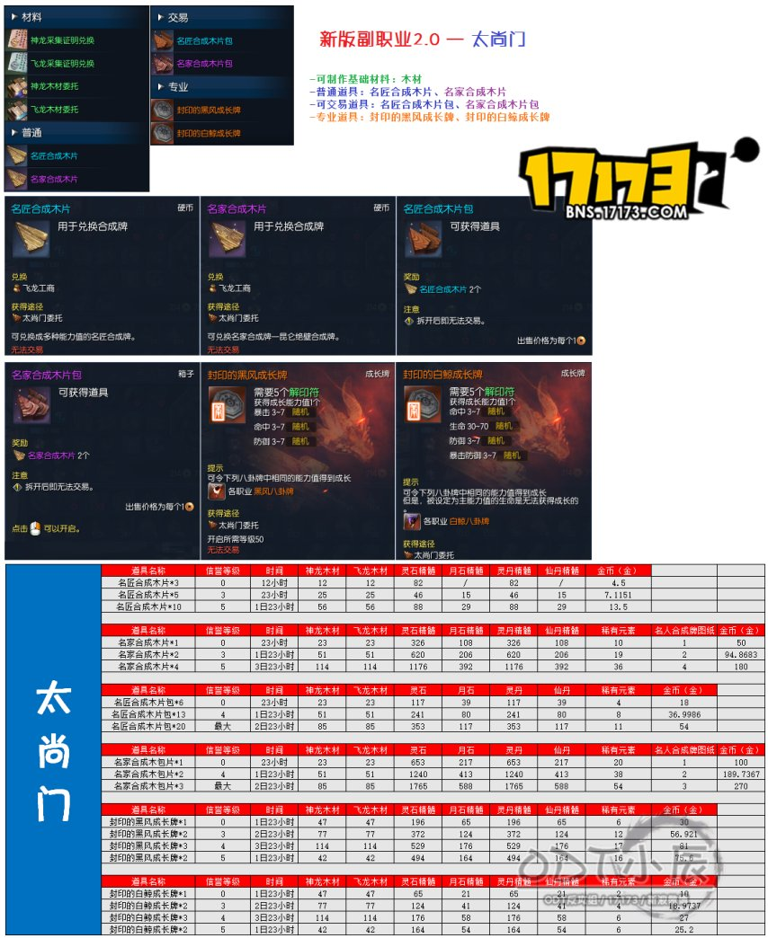

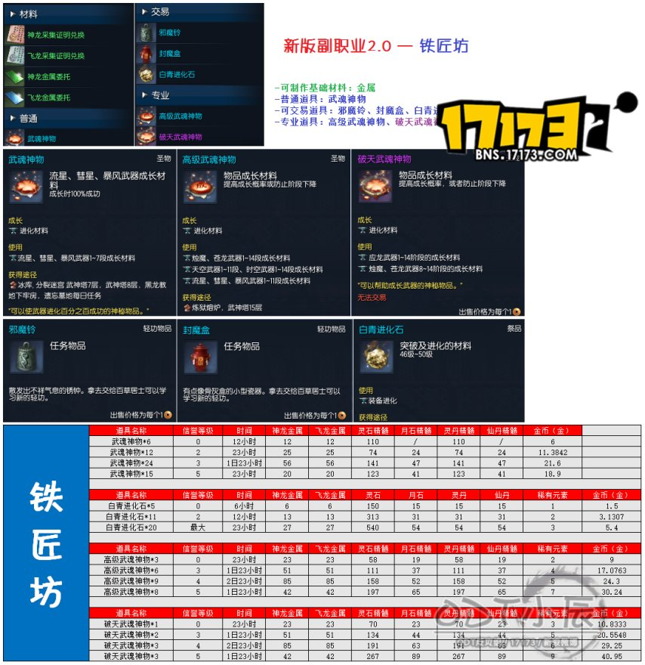

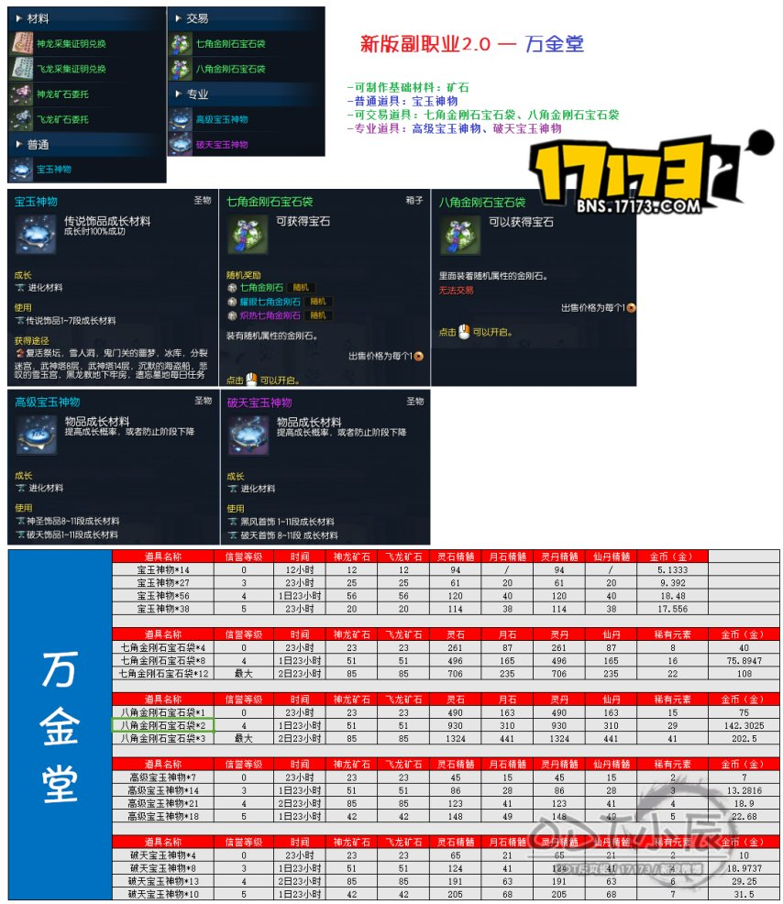

参照_烛魔武器效果
剑灵烛魔武器属性【1段-15段基础属性和通用绿字效果】
阶段 | 基础属性 | 技能效果 | 烛魔效果

 |  |  | 攻击时一定概率触发
1段 | 攻击力*544 | 一定概率恢复100%内力 | 每层暴击概率2%，暴击伤害8%，攻击力40（持续时间30秒）

 | 穿刺*186 |  | 5层后变单一BUFF

 | 暴击*434 |  | 暴击概率10%，暴击伤害40%，暴击时恢复内力10%，攻击力提升200

3段 | 攻击力*559 | 一定概率恢复100%内力 | 每层暴击概率2%，暴击伤害10%，攻击力44（持续时间30秒）

 | 穿刺*192 |  | 5层后变单一BUFF

 | 暴击*452 |  | 暴击概率10%，暴击伤害40%，暴击时恢复内力10%，攻击力提升220
5段 | 攻击力*574 | 一定概率恢复100%内力 | 每层暴击概率4%，暴击伤害11%，攻击力48（持续时间30秒）

 | 穿刺*200 |  | 5层后变单一BUFF

 | 暴击*470 |  | 暴击概率20%，暴击伤害55%，暴击时恢复内力10%，攻击力提升240

 |  |  | 效果结束后所有技能CD初始化（持续15S)
8段 | 攻击力*598 | 一定概率恢复100%内力 | 每层暴击概率4%，暴击伤害12%，攻击力60（持续时间30秒）

 | 穿刺*212 | 攻击时一定几率造成1000%的伤害 | 5层后变单一BUFF

 | 暴击*496 |  | 暴击概率20%，暴击伤害60%，暴击时恢复内力10%，攻击力提升300

 |  |  | 效果结束后所有技能CD初始化（持续15S)
9段 | 攻击力*606 | 一定概率恢复100%内力 | 每层暴击概率4%，暴击伤害13%，攻击力64（持续时间30秒）

 | 穿刺*216 | 攻击时一定几率造成1050%的伤害 | 5层后变单一BUFF

 | 暴击*504 |  | 暴击概率20%，暴击伤害65%，暴击时恢复内力10%，攻击力提升320

 |  |  | 效果结束后所有技能CD初始化（持续15S)
10段 | 攻击力*614 | 一定概率恢复100%内力 | 每层暴击概率4%，暴击伤害13%，攻击力68（持续时间30秒）

 | 穿刺*220 | 攻击时一定几率造成1100%的伤害 | 5层后变单一BUFF

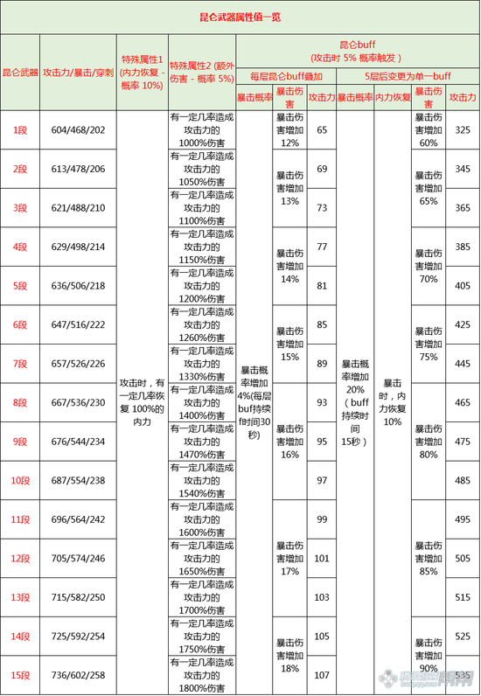
 | 暴击*514 |  | 暴击概率20%，暴击伤害65%，暴击时恢复内力10%，攻击力提升340

 |  |  | 效果结束后所有技能CD初始化（持续15S)
11段 | 攻击力*623 | 一定概率恢复100%内力 | 每层暴击概率4%，暴击伤害14%，攻击力72（持续时间30秒）

 | 穿刺*222 | 攻击时一定几率造成1150%的伤害 | 5层后变单一BUFF

 | 暴击*522 |  | 暴击概率20%，暴击伤害70%，暴击时恢复内力10%，攻击力提升360

 |  |  | 效果结束后所有技能CD初始化（持续15S)
12段 | 攻击力*631 | 一定概率恢复100%内力 | 每层暴击概率4%，暴击伤害14%，攻击力76（持续时间30秒）

 | 穿刺*226 | 攻击时一定几率造成1200%的伤害 | 5层后变单一BUFF

 | 暴击*532 |  | 暴击概率20%，暴击伤害70%，暴击时恢复内力10%，攻击力提升380

 |  |  | 效果结束后所有技能CD初始化（持续15S)
13段 | 攻击力*641 | 一定概率恢复100%内力 | 每层暴击概率4%，暴击伤害15%，攻击力78（持续时间30秒）

 | 穿刺*230 | 攻击时一定几率造成1250%的伤害 | 5层后变单一BUFF

 | 暴击*540 |  | 暴击概率20%，暴击伤害75%，暴击时恢复内力10%，攻击力提升400

 |  |  | 效果结束后所有技能CD初始化（持续15S)
14段 | 攻击力*652 | 一定概率恢复100%内力 | 每层暴击概率4%，暴击伤害15%，攻击力82（持续时间30秒）

 | 穿刺*232 | 攻击时一定几率造成1300%的伤害 | 5层后变单一BUFF

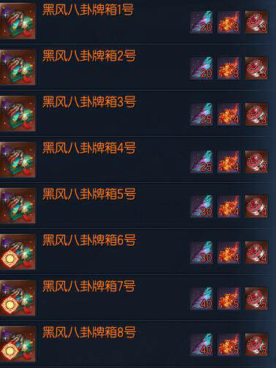
 | 暴击*550 |  | 暴击概率20%，暴击伤害75%，暴击时恢复内力10%，攻击力提升420 | 牌号 | 黑风羽毛 | 烈焰石 | 常胜牌
 |  |  |  | 1
 |  |  | 效果结束后所有技能CD初始化（持续15S) | 2 | 20 | 3 | 3
15段 | 攻击力*662 | 一定概率恢复100%内力 | 每层暴击概率4%，暴击伤害16%，攻击力90（持续时间30秒） | 3
 |  |  |  | 4 | 25 | 4 | 3
 | 穿刺*236 | 攻击时一定几率造成1400%的伤害 | 5层后变单一BUFF | 5 | 30 | 4 | 4
 |  |  |  | 6 | 30 | 4 | 4
 | 暴击*560 |  | 暴击概率20%，暴击伤害80%，暴击时恢复内力10%，攻击力提升250 | 7 | 40 | 5 | 5
 |  |  |  | 8 | 40 | 5 | 5
 |  |  | 效果结束后所有技能CD初始化（持续15S) | 汇总 | 185 | 25 | 24

Sheet3
